Offerte
 | Bestellung |  |  |  | Schneckanzaun

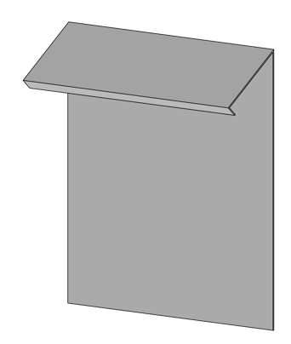
 | Offerte

Firma:

Sachbearbeiter:

Kommission:

Datum: |  | 2024-03-22

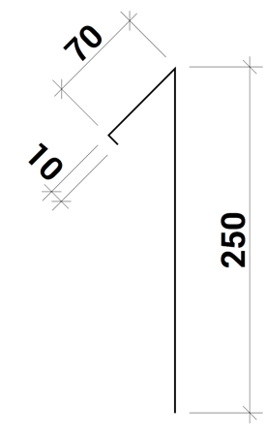
 |  |  |  | Dimensionen:

 |  |  |  | A:

 |  |  |  |  |  | min 250/max 350

 |  |  |  | G: |  | Ja

Material: |  | RAL - Farbe: | Materialstärke: |  |  |  | Länge (mm): | Menge:

Aluminium blank

Zubehör, Bemerkungen, Skizzen

